INFORME 2019 FACTURAS
 |  | Unidade de Análises e Programas
Fonte: MUS
Data realización: maio 2020
Filtros do informe: Ano = 2019; Tipo xustificantes = FRA (facturas) FRE (facturas extracomunitarias) FRI (facturas Intracomunitarias); Capítulos = 1, 2, 4, 6

FACTURAS 2019 | TOTAL | Local | Rexional | Nacional | Estranxeiro | Por tramos | Facturas
Número total de provedores | 2,845 | 1,339 | 328 | 824 | 354 | de 0 a 100 € | 11,260
Número total de facturas | 30,296 | 15,499 | 2,029 | 11,725 | 1,043 | de 101 a 1.000 € | 13,859
Importe total facturado | 35,871,241.55 € | 13,900,106.15 € | 3,854,747.07 € | 16,807,373.42 € | 1,309,014.91 € | de 1.001 a 10.000 € | 4,658
Importe medio por factura | 1,184.03 € | 896.84 € | 1,899.83 € | 1,433.46 € | 1,255.05 € | de 10.001 a 50.000 € | 434
Importe medio por provedor | 12,609 | 10,381 | 11,752 | 20,397 | 3,698 | máis de 50.000 € | 85
Nº medio de facturas por provedor | 10.65 | 11.58 | 6.19 | 14.23 | 2.95 | Total xeral | 30,296
% facturas por ámbito xeográfico
% sobre o total de facturas por tramo

 | % sobre Nº total de facturas por tramo e ámbito
 | Local | Rexional | Nacional | Estranxeiro | Total xeral
Tramo de 0 a 100 € | 18.45% | 1.34% | 16.79% | 0.59% | 37.17%
Tramo de 101 a 1000 | 24.96% | 3.20% | 15.63% | 1.95% | 45.75%
Tramo de 1001 a 10.000 | 7.10% | 2.00% | 5.42% | 0.86% | 15.37%
Tramo entre 10.001 a 50.000 | 0.58% | 0.15% | 0.66% | 0.05% | 1.43%
Tramo maior que 50.001 | 0.07% | 0.01% | 0.20% | 0.00% | 0.28%
Total Facturas | 51.16% | 6.70% | 38.70% | 3.44% | 100.00%

 | % Nº de facturas de cada ámbito por tramo
 | Local | Rexional | Nacional | Estranxeiro | Total xeral
Tramo de 0 a 100 € | 49.64% | 3.61% | 45.17% | 1.59% | 100.00%
% sobre o total de facturas por tramo
Tramo de 101 a 1000 | 54.57% | 7.00% | 34.17% | 4.26% | 100.00%
% Facturado por ámbito xeográfico
Tramo de 1001 a 10.000 | 46.18% | 12.99% | 35.25% | 5.58% | 100.00%
Tramo entre 10.001 a 50.000 | 40.32% | 10.14% | 46.31% | 3.23% | 100.00%
Tramo maior que 50.001 | 24.71% | 4.71% | 70.59% | 0.00% | 100.00%
Total Facturas | 51.16% | 6.70% | 38.70% | 3.44% | 100.00%

 | % Nº de facturas por tramo sobre o total de cada ámbito
 | Local | Rexional | Nacional | Estranxeiro | Total xeral
Tramo de 0 a 100 € | 36.06% | 20.01% | 43.38% | 17.16% | 37.17%
Tramo de 101 a 1000 | 48.80% | 47.81% | 40.39% | 56.57% | 45.75%
Tramo de 1001 a 10.000 | 13.88% | 29.82% | 14.00% | 24.93% | 15.37%
Tramo entre 10.001 a 50.000 | 1.13% | 2.17% | 1.71% | 1.34% | 1.43%
Tramo maior que 50.001 | 0.14% | 0.20% | 0.51% | 0.00% | 0.28%
Total Facturas | 100.00% | 100.00% | 100.00% | 100.00% | 100.00%

 | % sobre o volume TOTAL facturado
 | Local | Rexional | Nacional | Estranxeiro | Total xeral
Tramo de 0 a 100 € | 0.68% | 0.06% | 0.43% | 0.03% | 1.19%
Tramo de 101 a 1000 | 7.51% | 1.07% | 4.50% | 0.63% | 13.72%
Tramo de 1001 a 10.000 | 16.54% | 5.40% | 13.81% | 2.09% | 37.83%
Tramo entre 10.001 a 50.000 | 9.85% | 2.35% | 12.53% | 0.91% | 25.63%
Tramo maior que 50.001 | 4.18% | 1.86% | 15.59% | 0.00% | 21.63%
Total Facturas | 38.75% | 10.75% | 46.85% | 3.65% | 100.00%

 | % sobre o total de cada TRAMO
 | Local | Rexional | Nacional | Estranxeiro | Total xeral
Tramo de 0 a 100 € | 56.91% | 4.73% | 36.00% | 2.37% | 100.00%
Tramo de 101 a 1000 | 54.75% | 7.83% | 32.83% | 4.59% | 100.00%
Tramo de 1001 a 10.000 | 43.71% | 14.28% | 36.50% | 5.51% | 100.00%
Tramo entre 10.001 a 50.000 | 38.42% | 9.17% | 48.88% | 3.54% | 100.00%
Tramo maior que 50.001 | 19.32% | 8.61% | 72.07% | 0.00% | 100.00%
Total Facturas | 38.75% | 10.75% | 46.85% | 3.65% | 100.00%

 | % sobre o total de cada ÁMBITO
 | Local | Rexional | Nacional | Estranxeiro | Total xeral
Tramo de 0 a 100 € | 1.75% | 0.53% | 0.92% | 0.77% | 1.19%
Tramo de 101 a 1000 | 42.67% | 50.29% | 29.47% | 57.14% | 37.83%
Tramo de 1001 a 10.000 | 19.38% | 10.00% | 9.61% | 17.24% | 13.72%
Tramo entre 10.001 a 50.000 | 25.41% | 21.87% | 26.73% | 24.84% | 25.63%
Tramo maior que 50.001 | 10.78% | 17.32% | 33.27% | 0.00% | 21.63%
Total Facturas | 100.00% | 100.00% | 100.00% | 100.00% | 100.00%

Informe 2019 Provedores
 |  | Unidade de Análises e Programas
Fonte: mus
Data realización: maio 2019
Filtros do informe: Ano = 2019; Tipo xustificantes = FRA (facturas) FRE (facturas extracomunitarias) FRI (facturas Intracomunitarias); Capítulos = 1, 2, 4, 6

FACTURAS 2019 |  |  | ÁMBITO | nº provedores | TOTAL facturado | % facturado | % provedores | Facturación Media por tipo de provedor
Número total de provedores | 2,845 |  | Local | 1,339 | 13,900,106.15 € | 38.75% | 47.07% | 10,381
Número total de facturas | 30,296 |  | Rexional | 328 | 3,854,747.07 € | 10.75% | 11.53% | 11,752
Importe total facturado | 35,871,242 € |  | Nacional | 824 | 16,807,373.42 € | 46.85% | 28.96% | 20,397
Importe medio por factura | 1,184 € |  | Estranxeiro | 354 | 1,309,014.91 € | 3.65% | 12.44% | 3,698
Importe medio por provedor | 12,609 € |  | Total xeral | 2,845 | 35,871,242 | 100.00% | 100.00% | 12,609
Nº medio de facturas por provedor | 10.65

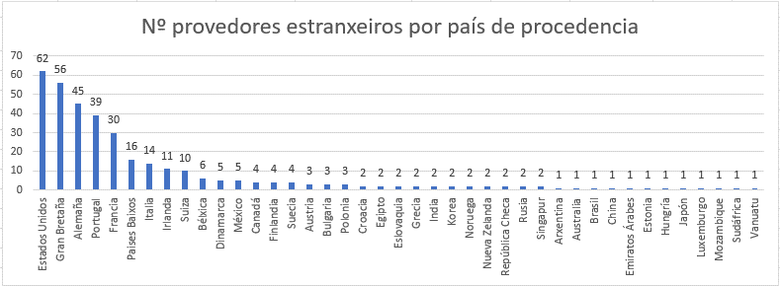
ÁMBITO | Estranxeiro
PAISES | nº provedores | % facturado sobre TOTAL
Alemaña | 45 | 0.38%
Arxentina | 1 | 0.97%
Australia | 1 | 0.61%
Austria | 3 | 0.22%
Bélxica | 6 | 0.28%
Brasil | 1 | 0.11%
Bulgaria | 3 | 0.24%
Canadá | 4 | 0.20%
China | 1 | 0.21%
Croacia | 2 | 0.04%
Dinamarca | 5 | 0.08%
Egipto | 2 | 0.01%
Emiratos Árabes | 1 | 0.04%
Eslovaquia | 2 | 0.01%
Estados Unidos | 62 | 0.04%
Estonia | 1 | 0.01%
Finlandia | 4 | 0.00%
Francia | 30 | 0.01%
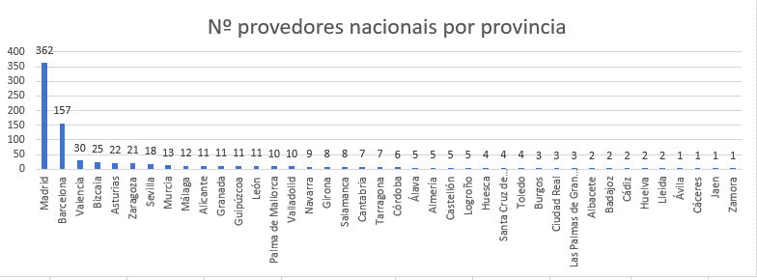
Gran Bretaña | 56 | 0.02%
Grecia | 2 | 0.00%
Hungría | 1 | 0.00%
India | 2 | 0.00%
Irlanda | 11 | 0.00%
Italia | 14 | 0.06%
Japón | 1 | 0.00%
Korea | 2 | 0.00%
Luxemburgo | 1 | 0.00%
México | 5 | 0.00%
Mozambique | 1 | 0.01%
Noruega | 2 | 0.00%
Nueva Zelanda | 2 | 0.02%
Paises Baixos | 16 | 0.00%
Polonia | 3 | 0.01%
Portugal | 39 | 0.00%
República Checa | 2 | 0.00%
Rusia | 2 | 0.00%
Singapur | 2 | 0.00%
Sudáfrica | 1 | 0.00%
Nº de Provedores locais e rexionais por provincia
Pontevedra | 1092
A Coruña | 296
Ourense | 247
Lugo | 32
Suecia | 4 | 0.01%
Provedores locais e rexionais por provincia e volume de facturación
Pontevedra | 0.34155471014
A Coruña | 0.099557909782
Ourense | 0.045945291236
Lugo | 0.0079027440298
Suiza | 10 | 0.01%
Vanuatu | 1 | 0.02%
Total | 354 | 3.65%

ÁMBITO | Nacional
PROVINCIAS | nº provedores | % facturado sobre TOTAL
Álava | 5 | 0.10%
Albacete | 2 | 0.00%
Alicante | 11 | 0.10%
Almería | 5 | 0.03%
Asturias | 22 | 2.97%
Ávila | 1 | 0.02%
Badajoz | 2 | 0.14%
Barcelona | 157 | 4.42%
Bizcaia | 25 | 1.48%
Burgos | 3 | 0.01%
Cáceres | 1 | 0.00%
Cádiz | 2 | 0.01%
Cantabria | 7 | 0.04%
Castellón | 5 | 0.01%
Ciudad Real | 3 | 0.01%
Córdoba | 6 | 0.02%
Girona | 8 | 0.19%
Granada | 11 | 0.04%
Guipúzcoa | 11 | 0.07%
Huelva | 2 | 0.01%
Huesca | 4 | 0.02%
Jaen | 1 | 0.01%
Las Palmas de Gran Canaria | 3 | 0.02%
León | 11 | 0.06%
Lleida | 2 | 0.01%
Logroño | 5 | 0.16%
Madrid | 362 | 32.88%
Málaga | 12 | 0.08%
Murcia | 13 | 0.02%
Navarra | 9 | 0.16%
Palma de Mallorca | 10 | 0.32%
Salamanca | 8 | 0.08%
Santa Cruz de Tenerife | 4 | 0.01%
Sevilla | 18 | 0.15%
Tarragona | 7 | 0.01%
Toledo | 4 | 0.02%
Valencia | 30 | 0.19%
Valladolid | 10 | 2.53%
Zamora | 1 | 0.01%
Zaragoza | 21 | 0.43%
Total | 824 | 46.85%

ÁMBITO | Rexional
PROVINCIAS | Nº provedores | % facturado sobre TOTAL
A Coruña | 296 | 10%
Lugo | 32 | 1%
Total | 328 | 10.75%

ÁMBITO | Local
PROVINCIAS | Nº provedores | % facturado sobre TOTAL
Ourense | 247 | 4.59%
Pontevedra | 1092 | 34.16%
Total xeral | 1339 | 38.75%

